INICIO
PLANEACIÓN ESTRATÉGICA SECTORIAL 2019-2022

Mapa Estratégico
Indicadores PES
Plan de Acción Anual

Click en cada icono
Estructura Planeación

Recuerde tener habilitada la opción de macros: Archivo/opciones/centro de confianza/configuración del centro de confianza/configuración de macros/habilitar

Mapa_EstrategicoSectorial.V1
MAPA ESTRATÉGICO SECTOR HACIENDA 2019-2022

INICIO
Versión 1 aprobada mediante Comité Sectorial de Gestión y Desempeño - 31 de enero 2019
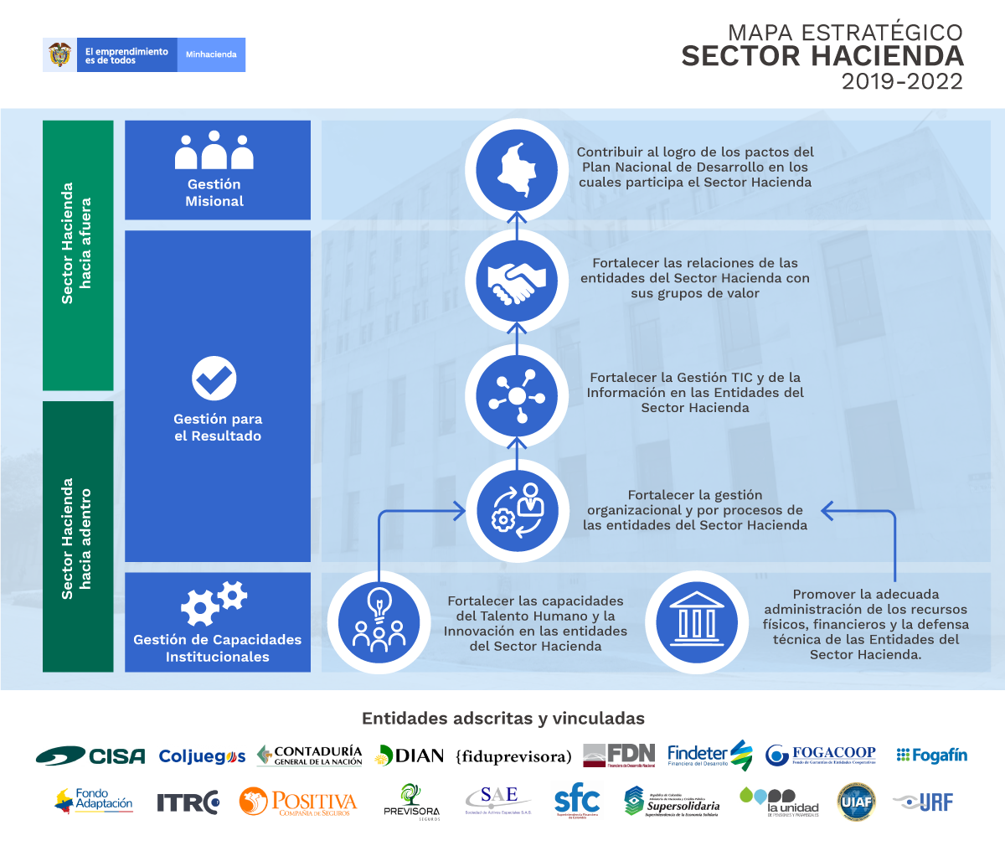

Indicadores PES

Grupo Bicentenario

Indicadores_PES 2019-2022.V4
INICIO
INDICADORES PLAN ESTRATÉGICO SECTORIAL 2019-2022

Versión: | 4 |  | Fecha: | 2020-10-05 |  | Fecha publicación de la actualización: |  |  | 2020-10-05

Perspectiva | Objetivo Estratégico | Iniciativa Estratégica | Indicador |  |  |  |  |  | METAS |  |  |  |  | Entidad | Responsable del indicador | Responsable de la variable | Observaciones | Pacto PND | Modelo Integrado de Planeación y Gestión |  |  |  |  |  |  |  |  |  |  |  |  |  |  |  |  |  |  | Estado | Control de cambios
 |  |  |  |  |  |  |  |  |  |  |  |  |  |  |  |  |  |  | Dimensión | Políticas
 |  |  | Nombre | Fórmula | Tipo de indicador | Periodicidad | Rezago (días) | Línea base (2018) | 2019 | 2020 | 2021 | 2022 | Cuatrienio |  |  |  |  |  |  | 1 | 2 | 3 | 4 | 5 | 6 | 7 | 8 | 9 | 10 | 11 | 12 | 13 | 14 | 15 | 16 | 17 | 18 |  | Cambio 1 | Cambio 2 | Cambio 3 | Cambio 4 | Observaciones
GESTIÓN MISIONAL | GM1. Contribuir al logro de los pactos del Plan Nacional de Desarrollo en los cuales participa el Sector Hacienda | SH.Ini.2019.2022.GM1.Desarrollar las acciones misionales que contribuyan al logro de los objetivos del sector y del Gobierno nacional. | Tipologías articuladas en el marco de las mesas estratégicas llevadas al Centro de Coordinación Contra las Finanzas de Organizaciones de Delito Transnacional y Terrorismo |  | Producto | Anual | 15 | No disponible | 1 | 1 | 1 | 1 | 4 | UIAF | UIAF | N/A | N/A | Pacto por la legalidad: seguridad efectiva y justicia transparente para que todos vivamos con libertad y en democracia | N/A | N/A | N/A | N/A | N/A | N/A | N/A | N/A | N/A | N/A | N/A | N/A | N/A | N/A | N/A | N/A | N/A | N/A | N/A | N/A |  |  |  |  | Indicador SINERGIA
GESTIÓN MISIONAL | GM1. Contribuir al logro de los pactos del Plan Nacional de Desarrollo en los cuales participa el Sector Hacienda | SH.Ini.2019.2022.GM1.Desarrollar las acciones misionales que contribuyan al logro de los objetivos del sector y del Gobierno nacional. | Estructuras criminales entregadas a la Fiscalía General de la Nación | Sumatoria de Informes de Inteligencia financiera difundidos a la Fiscalía General de la Nación de estructuras criminales, personas naturales y/o juridicas relacionadas con operaciones sospechosas de Lavado de Activos y Financiación del Terrorismo - ALA/CFT | Producto | Trimestral | 15 | 44 | 60 | 60 | 60 | 70 | 250 | UIAF | UIAF | N/A | Confidencial en SINERGIA | Pacto por la legalidad: seguridad efectiva y justicia transparente para que todos vivamos con libertad y en democracia | N/A | N/A | N/A | N/A | N/A | N/A | N/A | N/A | N/A | N/A | N/A | N/A | N/A | N/A | N/A | N/A | N/A | N/A | N/A | N/A |  |  |  |  | Indicador SINERGIA

Estructura_Planeación_Estr
ESTRUCTURA PLANEACIÓN ESTRATÉGICA SECTORIAL 2019-2022

INICIO

 |  |  | 2019 | 2020 | 2021 | 2022 | Avance Plan
 |  | Objetivos estratégicos | 1 | 1 | 1
 |  | Iniciativas estrategicas | 0 | 0 | 1
 |  | Indicadores PND | 16 | 15 | 16
 |  | Tareas del Plan de Acción Anual | 0 | 0 | 10

 |  |  | 2019 | 2020 | 2021 | 2022 | Avance Plan
 |  | Objetivos estratégicos | 3 | 3 | 3
 |  | Iniciativas estrategicas | 7 | 7 | 7
 |  | Indicadores PES | 8 | 9 | 9
 |  | Tareas del Plan de Acción Anual | 155 | 103 | 133

 |  |  | 2019 | 2020 | 2021 | 2022 | Avance Plan
 |  | Objetivos estratégicos | 2 | 2 | 2
 |  | Iniciativas estrategicas | 5 | 5 | 5
 |  | Indicadores PES | 6 | 5 | 5
 |  | Tareas del Plan de Acción Anual | 133 | 135 | 213

TOTALES

 |  |  | 2019 | 2020 | 2021 | 2022
 |  | Objetivos estratégicos | 6 | 6 | 6
 |  | Iniciativas estrategicas | 12 | 12 | 13
 |  | Indicadores PND | 16 | 15 | 16
 |  | Indicadores PES | 14 | 14 | 14
 |  | Tareas del Plan de Acción Anual | 288 | 238 | 356

Despliegue tareas - Entidades

N° | ENTIDAD | 2019 | 2020 | 2021 | 2022 | Total
1 | BANCO AGRARIO | N/A | N/A | 11 |  | 11
2 | BANCOLDEX | N/A | N/A | 10 |  | 10
3 | CGN - CONTADURÍA | 14 | 12 | 13 |  | 39
4 | CISA | 10 | 12 | 11 |  | 33
5 | COLJUEGOS | 6 | 12 | 11 |  | 29
6 | DIAN | 21 | 12 | 11 |  | 44
7 | ENTERRITORIO | N/A | N/A | 11 |  | 11
8 | FDN | 9 | 8 | 8 |  | 25
9 | FIDUAGRARIA | N/A | N/A | 11 |  | 11
10 | FIDUCOLDEX | N/A | N/A | 9 |  | 9
11 | FIDUPREVISORA | 17 | 12 | 11 |  | 40
12 | FINAGRO | N/A | N/A | 11 |  | 11
13 | FINDETER | 37 | 12 | 11 |  | 60
14 | FOGACOOP | 11 | 10 | 10 |  | 31
15 | FOGAFÍN | 5 | 11 | 11 |  | 27
16 | FONDO ADAPTACIÓN | 10 | 12 | 11 |  | 33
17 | FNA | N/A | N/A | 11 |  | 11
18 | FNG | N/A | N/A | 11 |  | 11
19 | GRUPO BICENTENARIO | N/A | N/A | 14 |  | 14
20 | ICETEX | N/A | N/A | 12 |  | 12
21 | ITRC | 16 | 12 | 11 |  | 39
22 | MHCP | 29 | 20 | 24 |  | 73
23 | POSITIVA | 6 | 12 | 11 |  | 29
24 | PREVISORA | 10 | 11 | 10 |  | 31
25 | SAE | 18 | 11 | 11 |  | 40
26 | SEGUREXPO | N/A | N/A | 11 |  | 11
27 | SUPERFINANCIERA | 13 | 12 | 13 |  | 38
28 | SUPERSOLIDARIA | 16 | 12 | 11 |  | 39
29 | UGPP | 28 | 12 | 13 |  | 53
30 | UIAF | 6 | 12 | 11 |  | 29
31 | URF | 6 | 11 | 11 |  | 28
TOTAL |  | 288 | 238 | 356 | 0 | 882

Plan de Accion Sectorial2021_V1
PLAN DE ACCIÓN ANUAL SECTORIAL 2021

INICIO
Versión: |  | 1 |  | Fecha aprobación: |  |  |  | Fecha publicación de la actualización:

N° | Perspectiva | Objetivo Estratégico | Iniciativa Estratégica | Entidad | Categoría | Responsable de aprobar (Jefe delegado de entidad - Hacienda Lider Sectorial) | Nombre de la Tarea | Descripción de la Tarea y Entregable | Responsable de documentar | Colaboradores en las entidades (Recurso SMGI) | Dependencia responsable | Entidades participantes |  |  |  |  | Pacto PND 2018-2022 | Modelo Integrado de Planeación y Gestión |  |  |  |  |  |  |  |  |  |  |  |  |  |  |  |  |  |  | Control de cambios
 |  |  |  |  |  |  |  |  |  |  |  |  | 2021 |  | 2022 |  |  | Dimensión | Políticas |  |  |  |  |  |  |  |  |  |  |  |  |  |  |  |  |  | Cambio 1 | Cambio 2 | Cambio 3 | Cambio 4 | Observaciones
 |  |  |  |  |  |  |  |  |  |  |  |  | Fecha inicial | Fecha final | Fecha inicial | Fecha final |  |  | 1 | 2 | 3 | 4 | 5 | 6 | 7 | 8 | 9 | 10 | 11 | 12 | 13 | 14 | 15 | 16 | 17 | 18
41 | GESTIÓN PARA EL RESULTADO | GR1. Fortalecer las relaciones de las entidades del Sector Hacienda con sus grupos de valor | SH.Ini.2019.2022.GR1.001 Promover el seguimiento y mejora continua de las acciones que se realizan para fortalecer las relaciones con los grupos de valor en las entidades del Sector Hacienda. | UIAF | UIAF>PAA 2021> Servicio al ciudadano | Subdirector Administrativo y Financiero | Participar en las mesas sectoriales de la política de servicio al ciudadano | Participar en las mesas sectoriales de la política de servicio al ciudadano. Entregable. Registros de asistencia | UIAF | UIAF | Subdirección Administrativa y Financiera | N/A | 01-Jan-2021 | 31-Dec-2021 | - | - | N/A | GESTIÓN CON VALORES PARA EL RESULTADO (Ventanilla hacia afuera) | N/A | N/A | N/A | N/A | N/A | N/A | N/A | N/A | N/A | X | N/A | N/A | N/A | N/A | N/A | N/A | N/A | N/A
73 | GESTIÓN PARA EL RESULTADO | GR2.Fortalecer la Gestión TIC y de la Información en las Entidades del Sector Hacienda | SH.Ini.2019.2022.GR2.001 Fortalecer la Gestión Documental en las entidades del SH | UIAF | UIAF> PAA 2021>Gestión Documental | Subdirector Administrativo y Financiero | Participar en las mesas sectoriales de la política de gestión documental | Participar en las mesas sectoriales de la política de gestión documental, coordinadas por el MHCP. Entregable. Registros de asistencia | UIAF | UIAF | Subdirección Administrativa y Financiera - Gestión Documental | N/A | 01-Feb-2021 | 31-Dec-2021 | - | - | N/A | INFORMACIÓN Y COMUNICACIÓN | N/A | N/A | N/A | N/A | N/A | N/A | N/A | N/A | N/A | N/A | N/A | N/A | N/A | X | N/A | N/A | N/A | N/A
111 | GESTIÓN PARA EL RESULTADO | GR1. Fortalecer las relaciones de las entidades del Sector Hacienda con sus grupos de valor | SH.Ini.2019.2022.GR1.002 Contribuir a la obtención de niveles de excelencia en el ejercicio de la función disciplinaria | UIAF | UIAF>PAA 2021>Transparencia, acceso a la información y lucha contra la corrupción | Subdirector Administrativo y Financiero | Participar en la celebración del día de la transparencia | De acuerdo con el cronograma establecido por el líder sectorial, se participará de la celebración del día de la transparencia | UIAF | UIAF | Comunicaciones | N/A | 01-Jan-2021 | 31-Dec-2021 | - | - | N/A | INFORMACIÓN Y COMUNICACIÓN | N/A | N/A | N/A | N/A | N/A | N/A | N/A | N/A | X | N/A | N/A | N/A | N/A | N/A | N/A | N/A | N/A | N/A
142 | GESTIÓN PARA EL RESULTADO | GR1. Fortalecer las relaciones de las entidades del Sector Hacienda con sus grupos de valor | SH.Ini.2019.2022.GR1.003 Fortalecer los mecanismos de transparencia, acceso a la información pública y lucha contra la corrupción | UIAF | UIAF>PAA 2021>Participación y Transparencia | Subdirector Administrativo y Financiero | Participar en dos mesas de trabajo lideradas por el MHCP relacionadas con la política de participación ciudadana y transparencia | Participar en las mesas de trabajo lideradas por el MHCP, para identificar acciones que permitan fortalecer las políticas de participación ciudadana y transparencia. | UIAF | UIAF | Oficina Asesora de Planeación Comunicaciones | N/A | 01-Jan-2021 | 31-Dec-2021 | - | - | N/A | INFORMACIÓN Y COMUNICACIÓN | N/A | N/A | N/A | N/A | N/A | N/A | N/A | N/A | X | N/A | N/A | X | N/A | N/A | N/A | N/A | N/A | N/A
...

